Cast Data
Picture | Character's name | Wordcount | VO Artist | Upload Status | Gender | Ep50 | Ep75 | LINK TO EP 50 | LINK TO EP 75
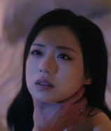 | Fernanda Santos | 3414 | Rachel | Pending | F | DONE | DONE | 50_f4573703-d133-4379-b6c3-a873a172e320.mp4 | 75_973d96d8-b86d-4e5b-848f-6302a98da728.mp4
 | Rafael Silva | 2923 | Gabriel | Done | M | DONE | DONE | 50_f4573703-d133-4379-b6c3-a873a172e320.mp4 | 75_973d96d8-b86d-4e5b-848f-6302a98da728.mp4
 | Mãe De Rafael Silva | 1033 | Marina | Done | F | DONE | DONE | 50_f4573703-d133-4379-b6c3-a873a172e320.mp4 | 75_973d96d8-b86d-4e5b-848f-6302a98da728.mp4
 | Lucas Almeida | 342 | Joao | Done | M | DONE | NOT NECESSARY | 50_f4573703-d133-4379-b6c3-a873a172e320.mp4 | 75_973d96d8-b86d-4e5b-848f-6302a98da728.mp4 | https://drive.google.com/file/d/1eGp8QQ8BEYRZpxY0tfoyB-EEDGrv99X5/view?usp=drive_link
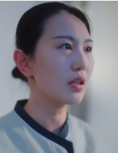
 | Henrique | 60 | Diogo | Done | M | NOT NECESSARY | DONE | 50_f4573703-d133-4379-b6c3-a873a172e320.mp4 | 75_973d96d8-b86d-4e5b-848f-6302a98da728.mp4

